界面&功能
界面相关 |  |  |  | 功能规则 |  |  | 功能规则

 | 功能入口
 | 1.主界面点击【技能】图标进入 |  |  | 1.设计目的是什么
 |  |  |  | ▶ | 游戏基础功能，角色必备

技能信息界面【当前为示例】
1
3
4

 |  | 1 | 页签功能名称 |  | 1 | 页签功能名称
 |  | ▶ | 页签功能名称 |  | ▶ | 页签功能名称
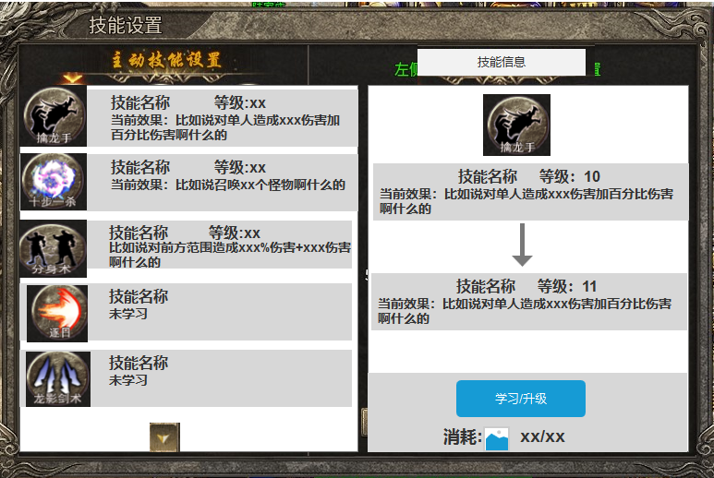
 |  | 2 | 技能设置 |  | 2 | 技能设置
 |  | ▶ | 技能框：显示职业的所有技能 |  | ▶ | 技能框：显示职业的所有技能
 |  | ▶ | 选中后具有现中状态 |  | ▶ | 选中后具有现中状态
 |  | ▶ | 显示技能的图标，技能名称，技能描述和等级 |  | ▶ | 显示技能的图标，技能名称，技能描述和等级
 |  | ▶ | 未学习的技能，整体显示灰色，描述位置显示“未学习” |  | ▶ | 未学习的技能，整体显示灰色，描述位置显示“未学习”
2
 |  | ▶ | 具有上下滑动效果，当下方有技能显示时，显示角标 |  | ▶ | 具有上下滑动效果，当下方有技能显示时，显示角标
 |  | ▶ | 选中左侧技能后，右侧的技能学习栏跟随变化 |  | ▶ | 当选中技能已装备至技能按键，则该按键显示灰色
 |  |  |  |  | ▶ | 选中左侧技能后，右侧的技能学习栏跟随变化

 |  |  |  |  | 3 | 技能信息位置
 |  | 3 | 技能信息 |  | ▶ | 跟随左边技能选中效果变化
 |  | ▶ | 跟随左边技能选中效果变化 |  | ▶ | 显示技能图标
 |  | ▶ | 显示技能图标 |  | ▶ | 显示技能的当前等级和下一等级信息
 |  | ▶ | 显示技能的当前等级和下一等级信息 |  |  | 当前等级未学习时，当前等级显示魏“未学习”，下一等级依然显示对应信息
 |  | ▶ | 按钮有学习和升级 |  |  | 当前等级达到最大时，下一等级显示空（底图）
 |  | ▶ | 显示学习或升级使需要的道具 |  | ▶ | 按钮有学习和升级
 |  | ▶ | 成功学习技能时，有漂字提示“升级成功” |  |  | 学习：技能未升级时显示学习
 |  |  |  |  |  | 升级：当技能1级后显示
 |  | 4 | 关闭按钮 |  |  | 已达最大等级：技能全部升满后显示
 |  | ▶ | 点击关闭页签 |  | ▶ | 成功学习技能时，有漂字提示“升级成功”

 |  |  |  |  | ▶ | 显示学习或升级使需要的道具
 |  |  |  |  |  | 消耗：显示当前升级所需的道具iocn，升级所需数量/背包内数量
 |  |  |  |  |  | 技能升到满级后，消耗信息消失
 |  |  |  |  |  | 道具满足时显示绿色，道具不满足时显示橙色

 |  |  |  |  | ▶ | 主界面技能显示
 |  |  |  |  |  | 按照技能学习的先后顺序，自动将技能放入按键

 |  |  |  |  | 4 | 关闭按钮
 | 技能最大等级界面显示 |  |  |  | ▶ | 点击关闭页签

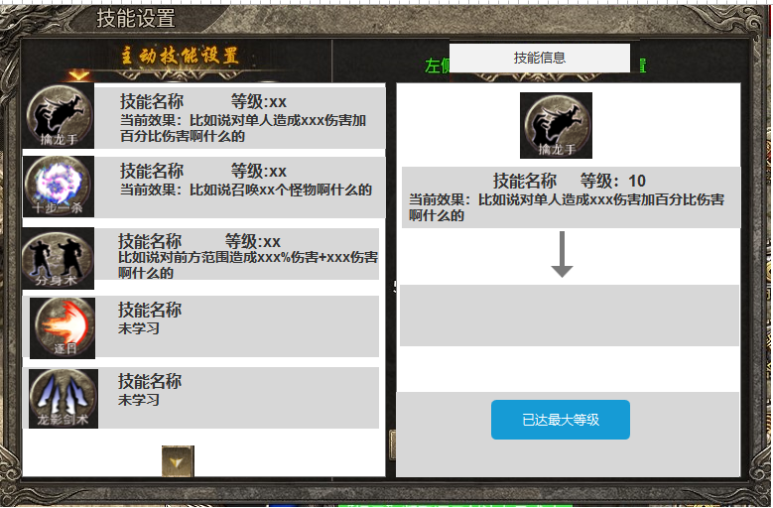
 |  |  |  |  | ▶ | 红点逻辑
 |  |  |  |  |  | 当技能可升级或学习时，在技能入口和按钮上显示红点

职业技能规划
技能所属职业 | 动作文件名 | 技能分类1 | 技能分类2 | 所用动作 | 技能名 | 大致描述 | 光效需求 | 参考颜色 | 特效范围示例 | 特效范围像素大小参考 | 参考图/视频 | 图标参考
战士 | Attack | 单体 | 攻击 | 攻击 | 迅捷斩 | 战士迅捷斩 | 技能光效：单体近战攻击刀光，8方向。 | 无特殊要求 |  |  | 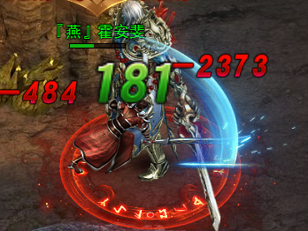
战士 | Attack | 直线 | 攻击 | 攻击 | 穿心刺 | 战士穿心刺，凝聚全身力量于剑尖，对单个目标进行致命一击 | 技能光效：短距离直线刀光 | 橙色 |  |  | 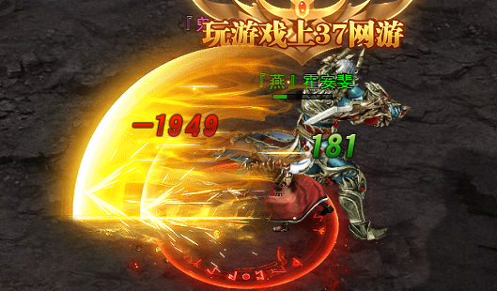
战士 | Attack | 扇形 | 攻击 | 攻击 | 月刃旋风 | 战士半月弯刀，挥舞长剑画出半圆形的能量波，横扫前方敌人 | 技能光效：橙色扇形多段裂地刀光 8方向。 | 橙色火焰系刀光 （避血腥） |  |  | 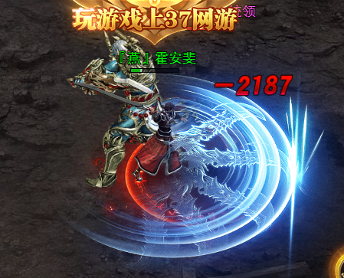
战士 | Attack | 单体 | 攻击 | 攻击 | 赤焰狂澜 | 战士烈火剑法，召唤烈火之力加持武器，每一次攻击都将附加火焰伤害 | 技能光效：单体带橙色火焰的刀光特效 | 橙色范围效果 |  |  | 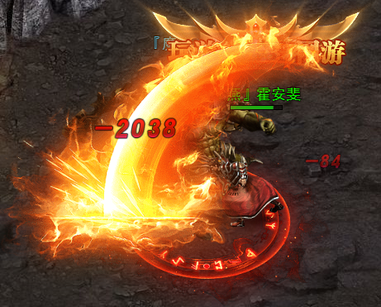
战士 | 特殊 | 单体 | 攻击/辅助 | 特殊 | 铁骑冲锋 | 战士野蛮冲撞，如奔腾的战马般冲向敌人，将其击退并造成眩晕效果 | 技能光效：向攻击方向突进，瞬间前冲撞一段距离，带有残影特效 | 橙色系 （避血腥） |  |  | 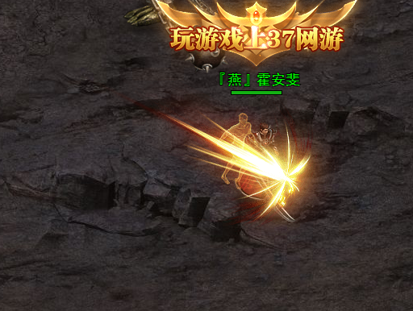
战士 | cast | 召唤 | 召唤 | 施法 | 灵兽契约 | 战士召唤神兽，召唤一只忠诚的神兽助战， 神兽拥有不俗的攻击力和生命值 | 状态光效：召唤的施法特效。 | 青蓝色 |  |  | 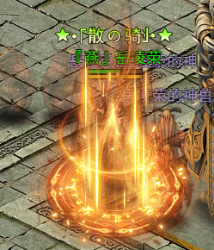
战士 | cast | 辅助2 | 加护盾 | 施法 | 圣光庇护 | 战士群体治愈术，释放神圣力量治愈周围的队友， 同时提高全体的防御力 | 技能光效：制定范围出现一个绿色的范围治疗效果 | 绿色系 |  |  | 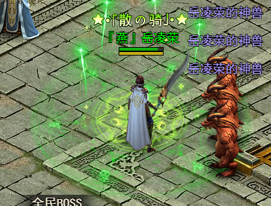
战士 | cast | 大范围 | 攻击 | 施法 | 冰封天下 | 战士冰封天下， 在范围内释放冰块，造成伤害 | 技能光效：在范围内形成冰块， 造成伤害 | 青蓝色 |  |  | 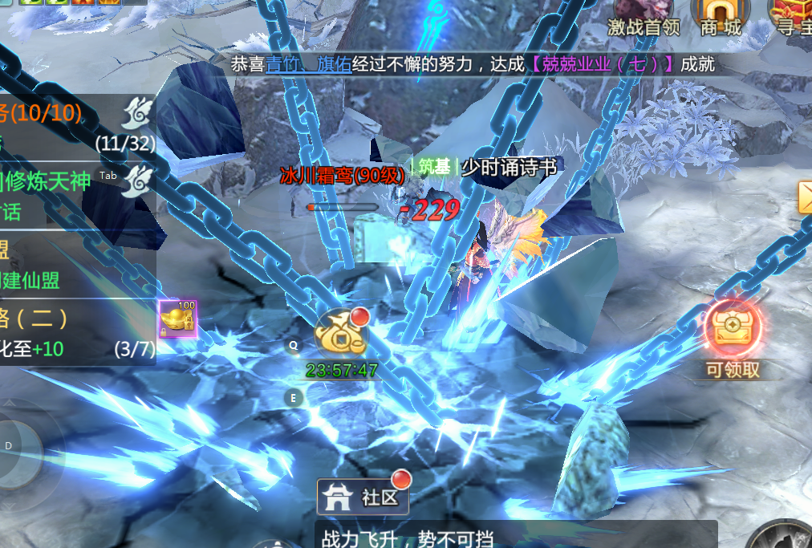
战士 |  | 辅助1 | 辅助 | 施法 | 天罡战体 | 传奇战士天罡战体，激发体内潜能形成坚固的神圣护甲， 大幅度提升自身的防御能力 | 技能光效：制定范围出现一个巨大的“护”字效果。 或者在范围内形成一个金钟罩效果 | 无特殊要求 |  |  | 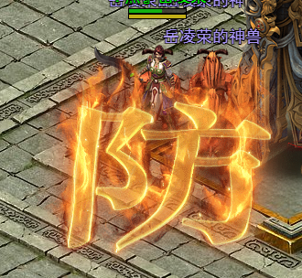

参考图
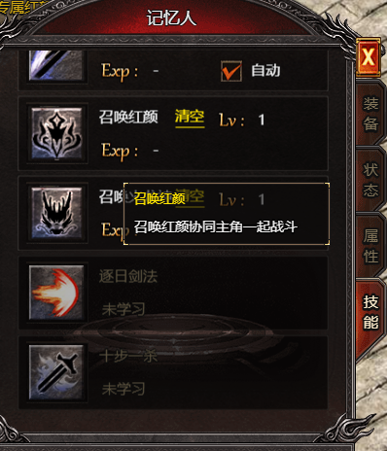
参考图

功能美需
UI需求

 | 序号 | 类型 | 对应界面 | 内容 | 功能需求 | 策划建议 | 参考图
 | 1 | UI | 法宝界面 | 法宝界面 | 详见界面功能设计
 | 2 | UI
 | 3 | UI
 | 4 | UI
 | 5 | UI
 | 6 | UI
 | 7 | UI
 | 8 | UI
 | 9 | UI
 | 10 | UI
 | 11 | UI
 | 12 | UI
 | 13 | UI
 | 14 | UI
 | 15 | UI
 | 16 | UI
 | 17 | UI
 | 18 | UI
 | 19 | UI

背景图需求

 | 序号 | 类型 | 对应界面 | 内容 | 功能需求 | 策划建议 | 参考图
 | 1 | 2D原画
 | 3 | 2D原画
 | 4 | 2D原画
 | 5 | 2D原画
 | 6 | 2D原画

道具图标需求

 | 序号 | 类型 | 图标需求 | 内容描述 | 功能需求 | 尺寸需求 | 参考图

动效需求

 | 序号 | 类型 | 内容 | 描述 | 功能需求 | 策划建议 | 参考图
 | 1 | 动画特效 | 迅捷斩 | 战士迅捷斩 | 技能光效：单体近战攻击刀光，8方向。
 | 2 | 动画特效 | 穿心刺 | 战士穿心刺，凝聚全身力量于剑尖，对单个目标进行致命一击 | 技能光效：短距离直线刀光
 | 3 | 动画特效 | 月刃旋风 | 战士半月弯刀，挥舞长剑画出半圆形的能量波，横扫前方敌人 | 技能光效：橙色扇形多段裂地刀光 8方向。
 | 4 | 动画特效 | 赤焰狂澜 | 战士烈火剑法，召唤烈火之力加持武器，每一次攻击都将附加火焰伤害 | 技能光效：单体带橙色火焰的刀光特效
 | 5 | 动画特效 | 铁骑冲锋 | 战士野蛮冲撞，如奔腾的战马般冲向敌人，将其击退并造成眩晕效果 | 技能光效：向攻击方向突进，瞬间前冲撞一段距离，带有残影特效
 | 6 | 动画特效 | 灵兽契约 | 战士召唤神兽，召唤一只忠诚的神兽助战， 神兽拥有不俗的攻击力和生命值 | 状态光效：召唤的施法特效。
 | 7 | 动画特效 | 圣光庇护 | 战士群体治愈术，释放神圣力量治愈周围的队友， 同时提高全体的防御力 | 技能光效：制定范围出现一个绿色的范围治疗效果
 | 8 | 动画特效 | 冰封天下 | 战士冰封天下， 在范围内释放冰块，造成伤害 | 技能光效：在范围内形成冰块， 造成伤害
 | 9 | 动画特效 | 天罡战体 | 传奇战士天罡战体，激发体内潜能形成坚固的神圣护甲， 大幅度提升自身的防御能力 | 技能光效：制定范围出现一个巨大的“护”字效果。 或者在范围内形成一个金钟罩效果
 | 10 | 动画特效 | 需动态特效：升级成功 | 升级成功 | 学习成功 |  | 

其他 （ICON，模型，表情等）

 | 序号 | 类型 | 内容 | 描述 | 功能需求 | 参考图 | 美术资源定稿 存档路径（美术填写）
 | 1 | ICON | 技能功能入口 | 技能功能入口 | 技能功能入口 | 
 | 2 | ICON | 技能图标 | 迅捷斩 | 迅捷斩 | 
 | 3 | ICON | 技能图标 | 穿心刺 | 穿心刺 | 
 | 4 | ICON | 技能图标 | 月刃旋风 | 月刃旋风 | 
 | 5 | ICON | 技能图标 | 赤焰狂澜 | 赤焰狂澜 | 
 | 6 | ICON | 技能图标 | 铁骑冲锋 | 铁骑冲锋 | 
 | 7 | ICON | 技能图标 | 灵兽契约 | 灵兽契约 | 
 | 8 | ICON | 技能图标 | 圣光庇护 | 圣光庇护 | 
 | 9 | ICON | 技能图标 | 冰封天下 | 冰封天下 | 
 | 10 | ICON | 技能图标 | 天罡战体 | 天罡战体 | 
 | 11 | ICON | 道具图标技能书 | 迅捷斩 | 迅捷斩 | 
 | 12 | ICON | 道具图标技能书 | 穿心刺 | 穿心刺
 | 13 | ICON | 道具图标技能书 | 月刃旋风 | 月刃旋风
 | 14 | ICON | 道具图标技能书 | 赤焰狂澜 | 赤焰狂澜
 | 15 | ICON | 道具图标技能书 | 铁骑冲锋 | 铁骑冲锋
 | 16 | ICON | 道具图标技能书 | 灵兽契约 | 灵兽契约
 | 17 | ICON | 道具图标技能书 | 圣光庇护 | 圣光庇护
 | 18 | ICON | 道具图标技能书 | 冰封天下 | 冰封天下
 | 19 | ICON | 道具图标技能书 | 天罡战体 | 天罡战体

